Data
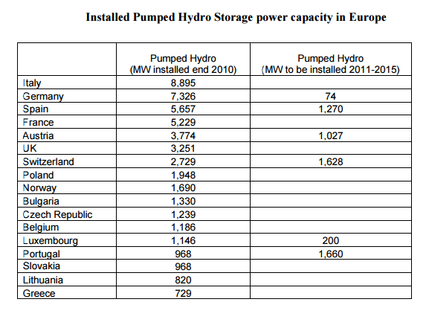
Dane dla lat 2010-2012:
http://home.agh.edu.pl/~awyrwa/douai/reports/Valentina_Rosa_Thesis.pdf
Mathematical modeling of the Polish electricity supply with integration of largescale wind power and use of energy storage
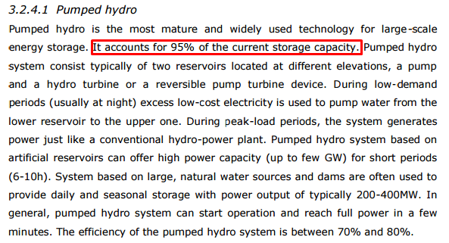

Non-Hydro Storage Capacity:
1948 | MW |  | Ta dana jest dość wąpliwa, bardziej prawdziwe może być założenie całkowitego braku magazynów energii w postaci akumulatorów

Zmiany obliczamy na podstawie prognoz zainstalowanej mocy w RES, zakładając, że magazynowanie energii i OZE w Polsce w kolejnych latach będą rozwijać się w podobnym tempie

Prognoza II - bardziej prawdopodobna; początkowo 5%, po 2025 10%
 | 2010 | 2011 | 2012 | 2013 | 2014 | 2015 | 2016 | 2017 | 2018 | 2019 | 2020 | 2021 | 2022 | 2023 | 2024 | 2025 | 2026 | 2027 | 2028 | 2029 | 2030 | 2031 | 2032 | 2033 | 2034 | 2035 | 2036 | 2037 | 2038 | 2039 | 2040 | 2041 | 2042 | 2043 | 2044 | 2045 | 2046 | 2047 | 2048 | 2049 | 2050
Storage Capacity
MW | 1948 | 1948 | 1948 | 1948 | 1948 | 1948 | 1948 | 1948 | 1948 | 1948 | 1948 | 1948 | 1948 | 1948 | 1948 | 1948 | 1948 | 1948 | 1948 | 1948 | 1948 | 1948 | 1948 | 1948 | 1948 | 1948 | 1948 | 1948 | 1948 | 1948 | 1948 | 1948 | 1948 | 1948 | 1948 | 1948 | 1948 | 1948 | 1948 | 1948 | 1948

Prognoza III - brak magazynowania energii
 | 2010 | 2011 | 2012 | 2013 | 2014 | 2015 | 2016 | 2017 | 2018 | 2019 | 2020 | 2021 | 2022 | 2023 | 2024 | 2025 | 2026 | 2027 | 2028 | 2029 | 2030 | 2031 | 2032 | 2033 | 2034 | 2035 | 2036 | 2037 | 2038 | 2039 | 2040 | 2041 | 2042 | 2043 | 2044 | 2045 | 2046 | 2047 | 2048 | 2049 | 2050
Storage Capacity
MW | 0 | 0 | 0 | 0 | 0 | 0 | 0 | 0 | 0 | 0 | 0 | 0 | 0 | 0 | 0 | 0 | 0 | 0 | 0 | 0 | 0 | 0 | 0 | 0 | 0 | 0 | 0 | 0 | 0 | 0 | 0 | 0 | 0 | 0 | 0 | 0 | 0 | 0 | 0 | 0 | 0

Prognoza IV - początkowy brak magazynowania, przyrostu w oparciu o prognozę III
 | 2010 | 2011 | 2012 | 2013 | 2014 | 2015 | 2016 | 2017 | 2018 | 2019 | 2020 | 2021 | 2022 | 2023 | 2024 | 2025 | 2026 | 2027 | 2028 | 2029 | 2030 | 2031 | 2032 | 2033 | 2034 | 2035 | 2036 | 2037 | 2038 | 2039 | 2040 | 2041 | 2042 | 2043 | 2044 | 2045 | 2046 | 2047 | 2048 | 2049 | 2050
Storage Capacity
MW | 0 | 0 | 0 | 0 | 0 | 0 | 0 | 0 | 0 | 0 | 0 | 0 | 0 | 0 | 0 | 0 | 0 | 0 | 0 | 0 | 0 | 0 | 0 | 0 | 0 | 0 | 0 | 0 | 0 | 0 | 0 | 0 | 0 | 0 | 0 | 0 | 0 | 0 | 0 | 0 | 0

